Sayfa1

ANKARA SOSYAL BİLİMLER ÜNİVERSİTESİ
Strateji Geliştirme Daire Başkanlığı

 |  | Döküman Numarası: İAŞ-001
 |  | İlk Yayın Tarihi:
 |  | Revizyon Tarihi:
 |  | Revizyon No:
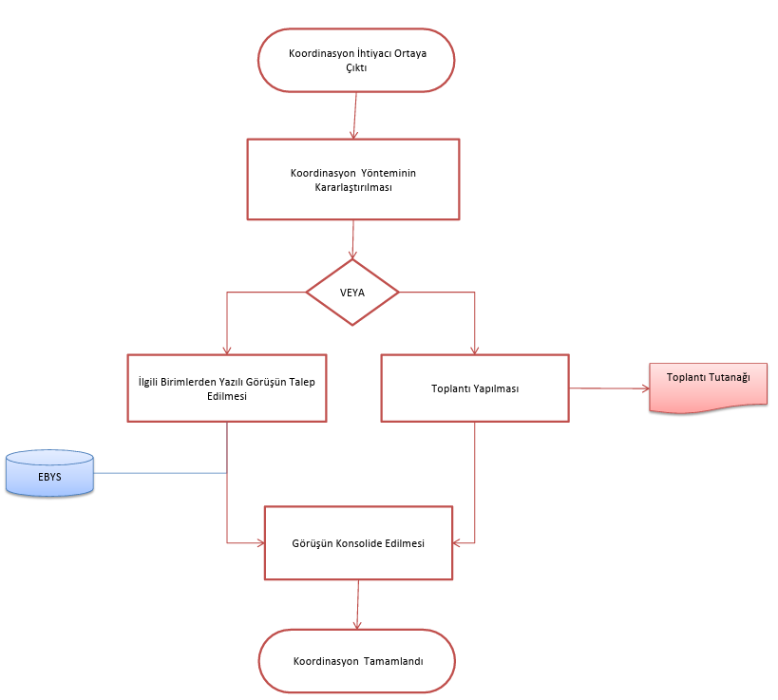
Sorumlular | Koordinasyon İş Akış Süreci |  | Doküman
Yükseköğretim kurumlarının, iç ve dış değerlendirme ve kalite geliştirme sistemi için ilgili mevzuatın incelenmesi ve hazırlık çalışmalarının
Ocak AyıI
Üst Yönetici |  |  | Üst yazı

YÖK'ün genel yazısı

Üst Yönetici

Strateji Geliştirme Daire Başlkanlığı |  |  | Olur Yazısı / Görevlendirme Yazısı
Yükseköğretim kurumlarının, iç ve dış değerlendirme ve kalite geliştirme çalışmaları için bir Kalite Komisyonu oluşturması
Olur Yazısı

Kalite Komisyonu üyelerine görevlendirildiklerine ilişkin bildiri yazısı gönderilmesi ve toplantı tarihinin bildirilmesi
Harcama Birimleri |  |  | EBYS Yazıları / Raporları
EBYS Yazıları

Üst Yönetici
Toplantı tutanağının düzenlenmesi ve imza altına alınması

Toplantı Tutanağı

Strateji Geliştirme Daire Başlkanlığı |  |  | Toplantı Tutanağı /

Gündemin belirlenmesi ve kararın alınması

İç değerlendirme çalışmalarını yürütmek ve kurumsal değerlendirme ve kalite geliştirme çalışmalarının sonuçlarını içeren yıllık Kurumsal İç Değerlendirme Raporu(KİDR)nun hazırlanması.
Kurumsal İç Değerlendirme Raporu(KİDR)
Yıllık kurumsal iç değerlendirme raporunun senatoya sunulması.
Harcama Birimleri

SGDB
Senato tarafından onaylanan iç değerlendirme raporunun kurumun internet ortamında ana sayfasında ulaşılacak şekilde kamuoyu ile paylaşılması
Strateji Geliştirme Daire Başlkanlığı |  |  | EBYS ve Kurumsal Web Sitesi

Yıllık kurumsal iç değerlendirme raporunun senatoya sunulması.

Hazırlanan İç Değerlendirme Raporunun Nisan ayı sonuna kadar bilgi amaçlı olarak Yükseköğretim Kalite Kuruluna gönderilmesi
YÖKAK'a Rapor veri giriş işlemlerinin tamamlanması.
Senato tarafından onaylanan iç değerlendirme raporunun kurumun internet ortamında ana sayfasında ulaşılacak şekilde kamuoyu ile paylaşılması
Evrakların arşiv işlemlerinin tamamlanması
HAZIRLAYAN |  |  | ONAYLAYAN

Adres: | Hükümet Meydanı No: 2 06050 Ulus, Altındağ/ANKARA | Telefon 0312 596 44 44-45
 |  | İnternet Adresi www.asbu.edu.tr
 |  | E-Posta bilgi@asbu.edu.tr

